Solicitud gráfica
 | Área: | Matemáticas |  |  | Fecha:
 | Grado: | 11
 | Título del tema: | Límites |  |  | ¿Cuaderno de estudio o recurso? | Recurso
 | Editor: | Cristhian Bello |  |  | Motor del recurso | F13

 | Código guión o recurso: | MA_11_03_REC10 | ← Para determinar este código, visite la hoja de Ayuda
 |  |  |  |  | ESPECIFICACIÓN DE ARCHIVOS A ENTREGAR
Núm. | Archivo Shutterstock o ruta en web | Imagen para: | Tipo | Formato | Nombre imagen SMALL | Tamaño imagen SMALL | Nombre imagen ZOOM | Tamaño imagen ZOOM | Descripción | Observaciones
IMG01 | 157176650 | Recurso F13 | Ilustración | Horizontal | MA_11_03_REC10_IMG01.jpg | 800 x 460 px |  |  |  | Ninguna
IMG02 | 207263782 | Recurso F13 | Ilustración | Horizontal | MA_11_03_REC10_IMG02.jpg | 800 x 460 px |  |  |  | Ninguna
IMG03 | 111572546 | Recurso F13 | Fotografía | Horizontal | MA_11_03_REC10_IMG03.jpg | 800 x 460 px |  |  |  | Ninguna
IMG04 | 87973426 | Recurso F13 | Ilustración | Horizontal | MA_11_03_REC10_IMG04.jpg | 800 x 460 px |  |  |  | Ninguna
IMG05 | 87973426 | Recurso F13 | Ilustración | Horizontal | MA_11_03_REC10_IMG05.jpg | 800 x 460 px
IMG06 | Ver observaciones | Recurso F13 | Ilustración | Horizontal | MA_11_03_REC10_IMG06.jpg | 800 x 460 px |  |  | 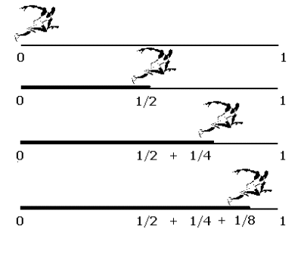 | Una animacion donde se vea un corredor con la secuencia que se muestra en figura, en la primera recta que aparezca el boton t_1 y al hacer click el corredor se despace a la mitad como se muestra en la segunda recta, puede aparecer el enunciado "de desplaza la mitad de la distancia total", en ese instante aparezca el boton t_2, que desplace al corredor a como se observa la tercera recta, con la afirmacion "se desplaza la mitad de ladistancia que le falta por recorrer. fianlemte aparce el boton t_4 que desplaza al corredor a la figura de la recta 4.con la misma leyenda. finalmente aparecen tres puntos despues del corredor y la frase "así sucesivamente"

